Sheet2
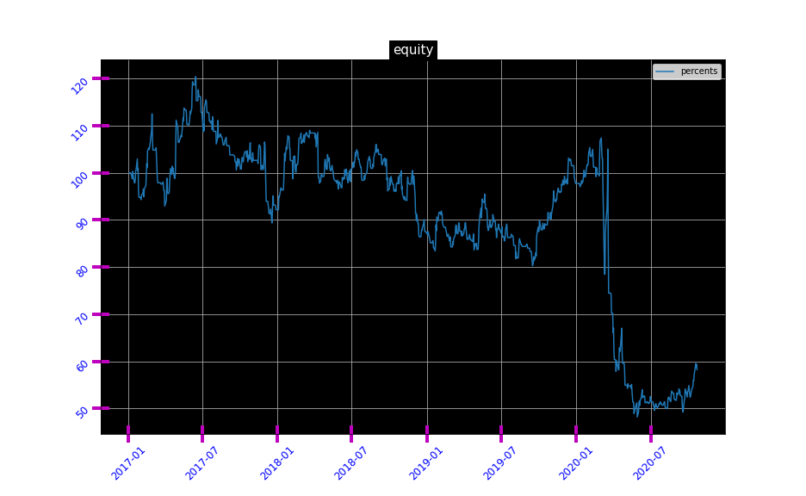
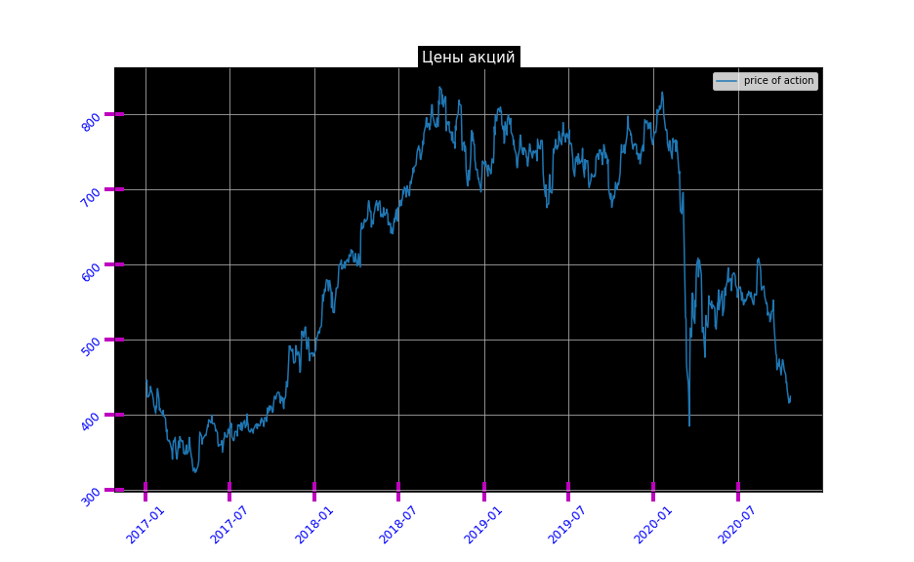
 | Name | Значение
0 | 2017 | -7.8199679265
1 | 2018 | -5.0503344724
2 | 2019 | 11.682690691
3 | 2020 | -40.398409897
4 | Доходность с реинвест | 3.802739726
5 | Среднеарифметическая доходность | -10.935805393
6 | Среднегеометрическая доходность | -13.273587323
7 | Количество сделок | 114
8 | % приб.сделок | 39.473684211
9 | Приб.сделок | 45
10 | Отр.сделок | 69
11 | Нулевых сделок | 0
12 | Количество дней | 1388

